상품제안서
에라토 플랑머그 도자기 머그컵 | 상품코드: F24435

 |  |  |  |  |  |  | 02-412-0044 | www.easy1.co.kr
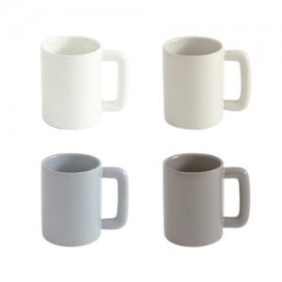 

【상세/제작정보】 | <p><b><span style="font-size: 12pt;">* 배송비- 한박스 48개 / 5000원&nbsp;</span></b></p>

【인쇄/포장옵션】 | DTF 컬러 전사 / 포장지포장

【공급단가】 | 수량 | 100~ | 300~ | 500~ | 1,000~ | 3,000~
*VAT별도 | 단가 | 4,860원 | 4,680원 | 4,500원 | 4,320원 | 4,210원

【상품 URL】 | http://www.easy1.co.kr/src/goods_detail.php?gdno=24435

